5. Toma de Decision

Luiger Dalieth Ledezma Asprilla -- T.I -- 1105469704 -- Fayber Estyben Díaz Tierradentro -- CC -- 1075795667 -- -- -- -- Analisis y desarollo de software -- 3413988 -- TARDE -- HERRAMIENTA PEDAGÓGICA "IDEACIÓN, CARACTERIZACION Y ANALISIS PESTEL DE UNA IDEA DE NEGOCIO" CREADA PARA FORMACION EN EMPRENDIMIENTO DESARROLLADA POR: INSTRUCTOR ALEJANDRO DIAZ VIGENCIA 2025 V1.1 (Shortv)
TOMA DE DECISIÓN

 | De 1 a 5 escoja según su nivel de aceptación (siendo 1 el más BAJO y 5 el más ALTO) de cada una de las preguntas en cada Idea de Negocio a considerar
Modelo De Negocio | ¿Puedo ganar dinero con esta idea? ¿Representa una oportunidad de Negocio? | ¿Qué tanto interés me genera esta Idea de Negocio? | Para cada una de las Ideas de Negocio; ¿Es algo que la gente compra actualmente? | ¿Existen muchos Competidores en el Mercado? (Investigue en internet) | ¿Tengo las habilidades, capacidades para desarrollar esta Idea de Negocio? (o las puedo desarrollar en menos de 9 meses) | ¿Puedo lograr conseguir recursos o acceder a fuentes de financiaón para esta Idea de Negocio? | ¿Puede esta Idea de Negocio tener potencial de crecer en el tiempo? | Con la Idea de Negocio ¿Me puedo diferenciar de los competidores actuales? | ¿Existe la tecnología para desarrollar este Negocio?
Tienda de electrónica: Venta de dispositivos electrónicos. | 5 | 5 | 5 | 5 | 4 | 2 | 5 | 4 | 5
Distribuidor: Conexión entre fabricantes y minoristas. | 5 | 4 | 5 | 5 | 3 | 1 | 4 | 3 | 3
Membresías de gimnasios/clubes: Acceso a instalaciones y servicios mediante suscripción. | 3 | 2 | 2 | 4 | 3 | 1 | 3 | 2 | 4

Modelo de Negocio Escogido: | Tienda de electrónica: Venta de dispositivos electrónicos.
Idea de Negocio Escogida: | Venta de componentes y repuestos de computadores

6. ANALISIS PESTEL

Luiger Dalieth Ledezma Asprilla -- T.I -- 1105469704 -- Fayber Estyben Díaz Tierradentro -- CC -- 1075795667 -- -- -- -- Analisis y desarollo de software -- 3413988 -- TARDE -- HERRAMIENTA PEDAGÓGICA "IDEACIÓN, CARACTERIZACION Y ANALISIS PESTEL DE UNA IDEA DE NEGOCIO" CREADA PARA FORMACION EN EMPRENDIMIENTO DESARROLLADA POR: INSTRUCTOR ALEJANDRO DIAZ VIGENCIA 2025 V1.1 (Shortv)
HERRAMIENTA ANALISIS PESTEL PARA UN NEGOCIO
 | Para el sector: |  |  | SECTOR TERCEARIO
 | Actividad Económica |  |  | Comercio electrónico y marketplaces
 | Modelo de Negocio escogido |  |  | Tienda de electrónica: Venta de dispositivos electrónicos.
 | Idea de Negocio Escogida: |  |  | Venta de componentes y repuestos de computadores

 | CRITERIO |  |  | DESCRIPCIÓN | IMPACTO (Riesgo/Oportunidad) | NIVEL DE IMPACTO
 |  |  | P1 | ¿Existen garantías de seguridad u orden público, por parte del gobierno (municipal, departamental o nacional) para desarrollar la Idea de Negocio? | OPORTUNIDAD | ALTO
 |  |  | E1 | Hay mucha competencia en el sector de la idea de negocios por parte de muchos competidores | RIESGO O AMENAZA | ALTO
 | S | SOCIAL | S1 | ¿La opinión de las personas con respecto a la idea de negocio propuesto es buena y aceptada por los posibles clientes? | OPORTUNIDAD | ALTO
 |  |  | T1 | Es fácil comprar las máquinas, herramientas y equipos para desarrollar la idea de negocio (¿no hay que importarlas fuera del departamento o el país?) | OPORTUNIDAD | ALTO
 |  |  | T2 | Es fácil comprar las materias primas e insumos, para desarrollar la idea de negocio (no hay que importarlas fuera del departamento o el país) | RIESGO O AMENAZA | MEDIO
 |  |  | T3 | ¿Existe fácil acceso y buena cobertura de internet en el área donde se encuentran sus posibles clientes? | OPORTUNIDAD | ALTO
 | E | ECOLÓGICO | E1 | El clima - Fenómeno del Niño(a) ¿pone en riesgo el desarrollo de su idea de negocios? | RIESGO O AMENAZA | ALTO
 |  |  | E2 | Las materias prima o insumos que se requieren para iniciar su negocio ¿Afectan el medio ambiente? | OPORTUNIDAD | MEDIO
 | L | LEGAL | L1 | ¿Existe normatividad Legal adversa o difícil de cumplir, para poner en marcha su emprendimiento? | RIESGO O AMENAZA | MEDIO

7. Taller# 2
Luiger Dalieth Ledezma Asprilla -- T.I -- 1105469704 -- Fayber Estyben Díaz Tierradentro -- CC -- 1075795667 -- -- -- -- Analisis y desarollo de software -- 3413988 -- TARDE -- HERRAMIENTA PEDAGÓGICA "IDEACIÓN, CARACTERIZACION Y ANALISIS PESTEL DE UNA IDEA DE NEGOCIO" CREADA PARA FORMACION EN EMPRENDIMIENTO DESARROLLADA POR: INSTRUCTOR ALEJANDRO DIAZ VIGENCIA 2025 V1.1 (Shortv)

TALLER IDENTIFICACION DE PRODUCTOS O SEVICIOS EN UN NEGOCIO

Observe detenidamente cada una de las imágenes y desarrolle el taller que se encuentra al final de esta sección

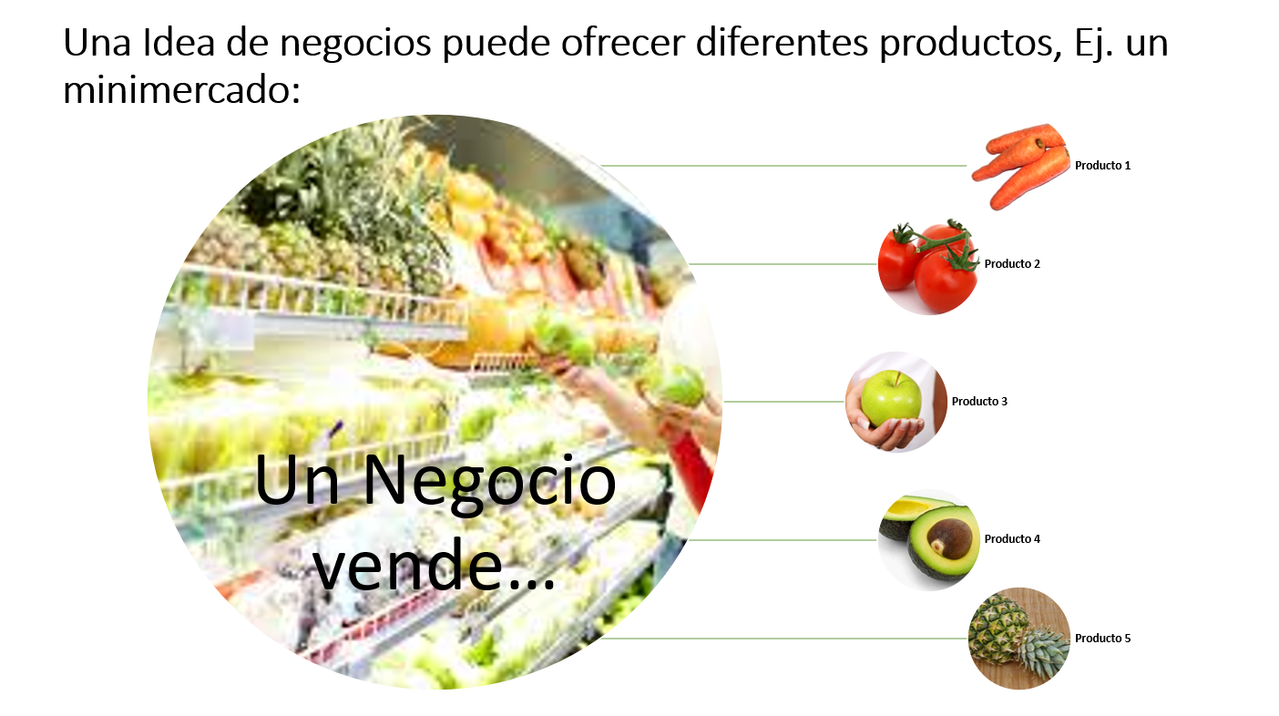

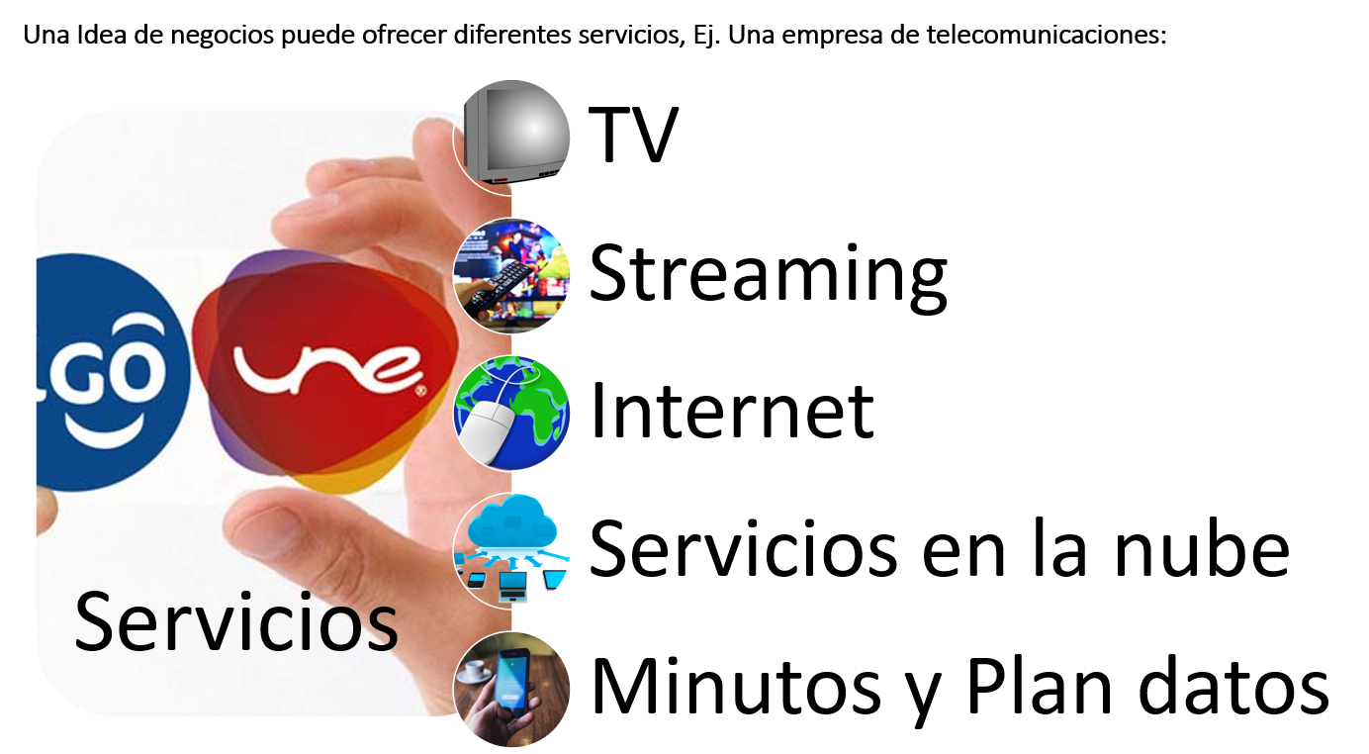

1. Identifique 5 productos que venda este negocio
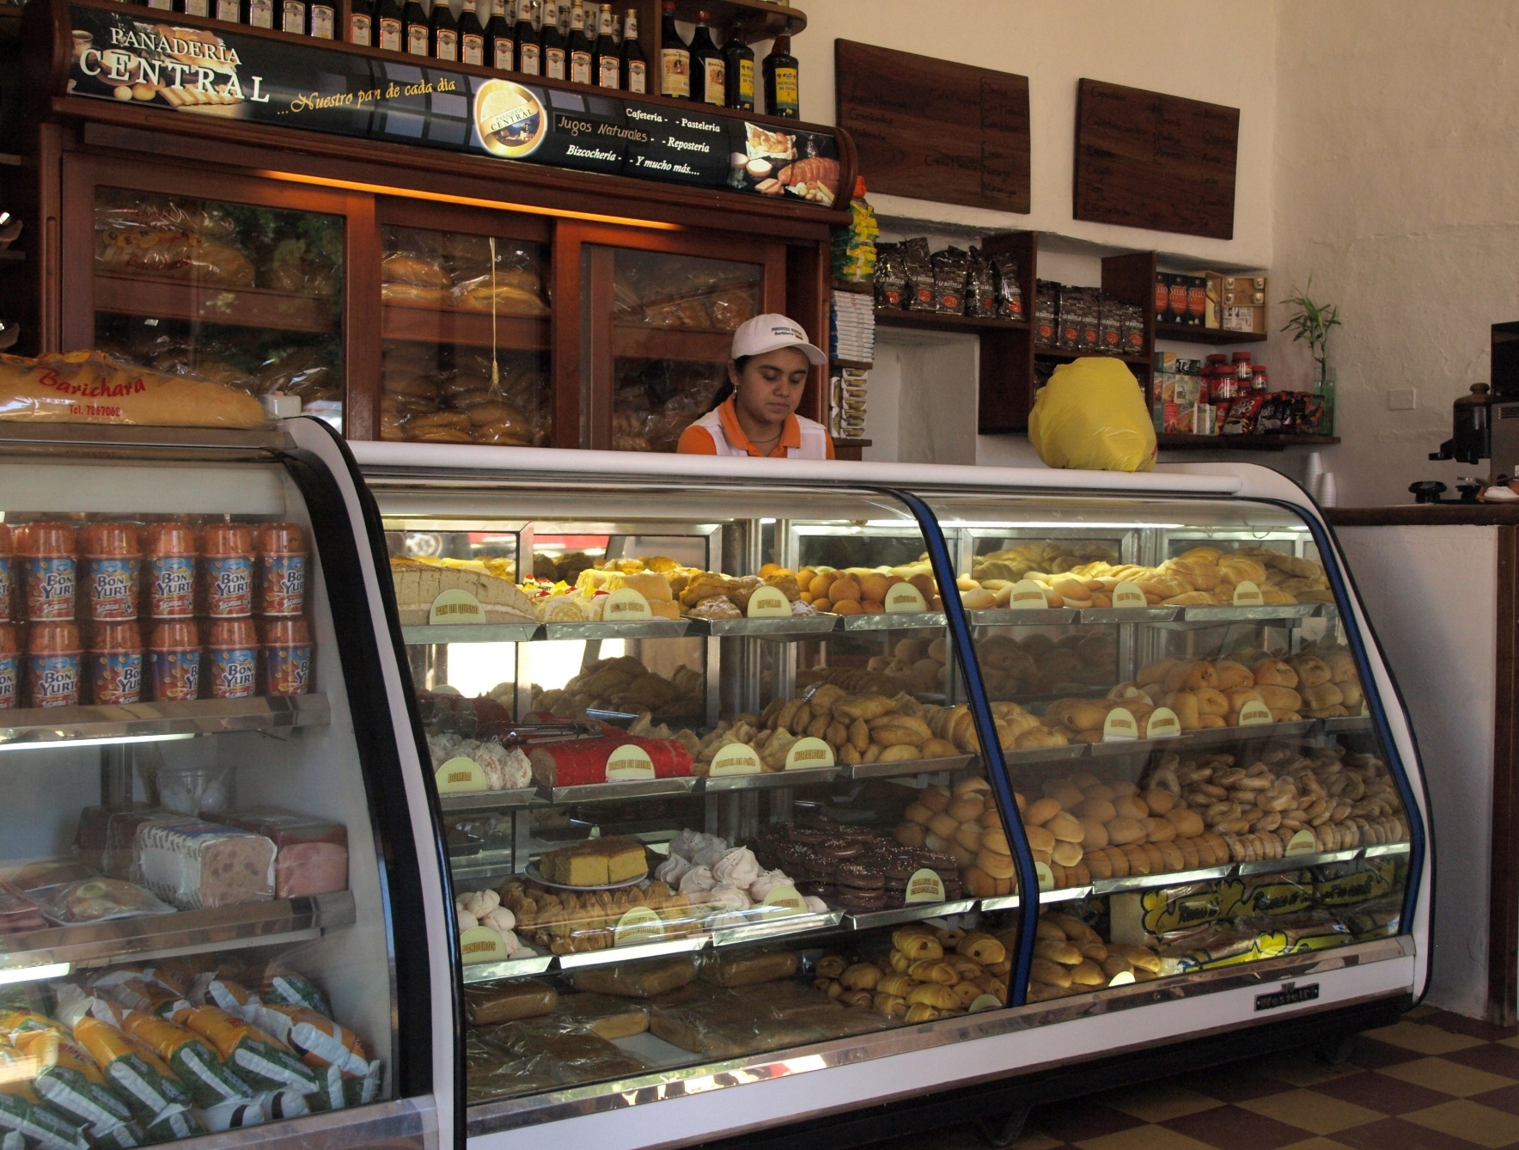

 | 1 | Bonyurt
 | 2 | Pan
 | 3 | Bolsa de leche
 | 4 | Rebanadas de torta
 | 5 | Queso

Identifique 5 productos que venda este negocio
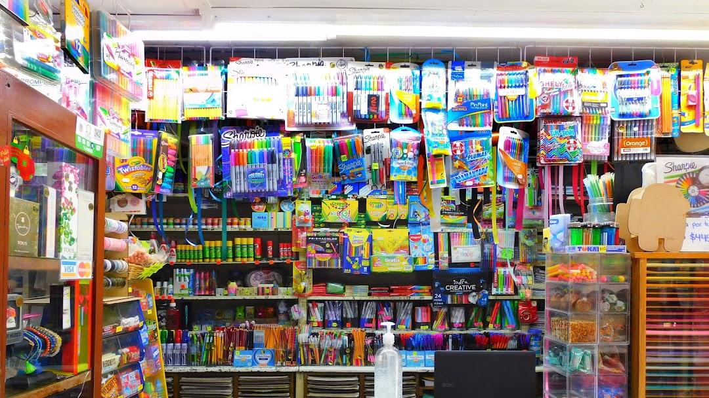

 | 1 | Lapiceros
 | 2 | Cartulinas
 | 3 | Marcadores
 | 4 | Cintas
 | 5 | Colbon

Identifique 5 productos que venda este negocio



 | 1 | Capuchino
 | 2 | Cacao
 | 3 | Cafe
 | 4 | Cafe express
 | 5 | Cafe con leche

Identifique 5 productos que venda este negocio
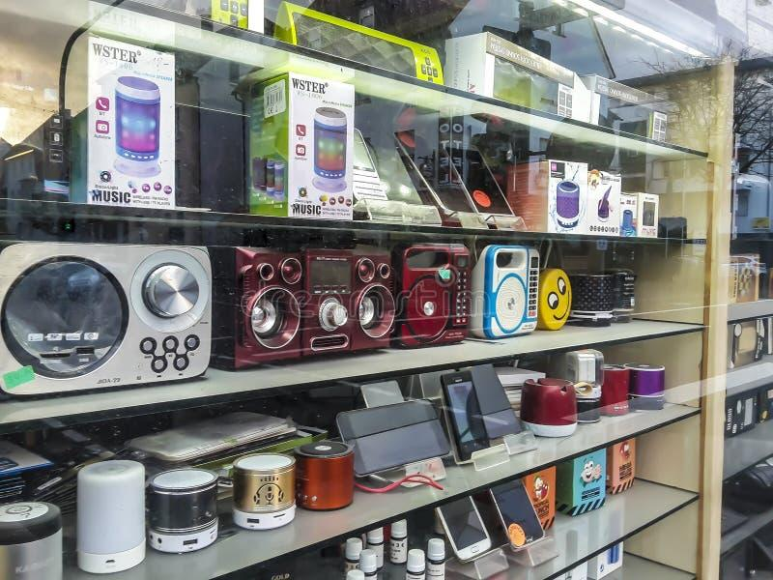

 | 1 | Parlantes
 | 2 | Audifonos
 | 3 | Tablets
 | 4 | Celulares
 | 5 | Humidificador

Identifique 5 servicios que venda este negocio


 | 1 | Peliculas
 | 2 | Series
 | 3 | Red wifi
 | 4 | Canales de TV
 | 5 | Deportes

Identifique 5 servicios que venda este negocio

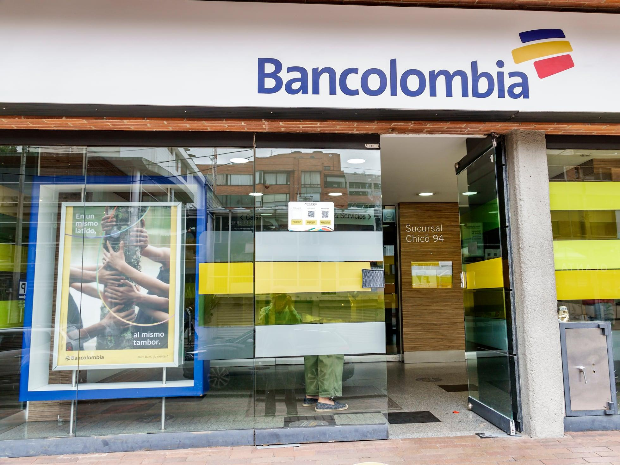

 | 1 | Asesoria financiera
 | 2 | CDT
 | 3 | Cuenta de ahorro
 | 4 | Cuenta de credito
 | 5 | Cajero automatico

Identifique 5 servicios que venda este negocio

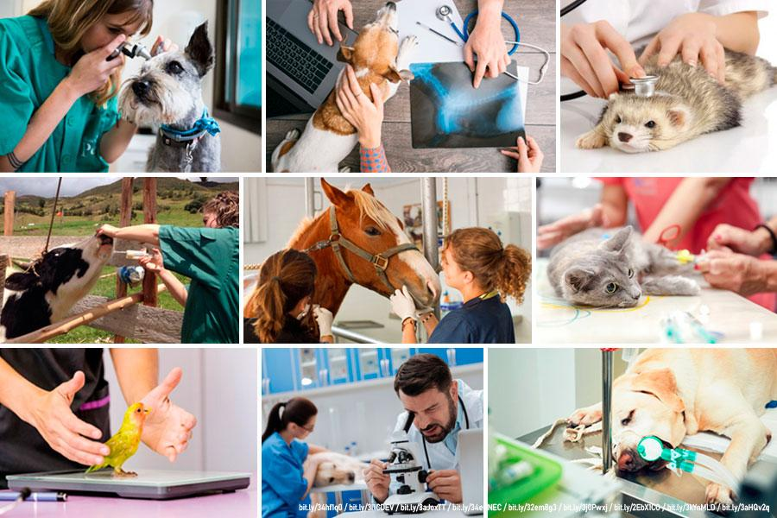

 | 1 | Revision
 | 2 | Examenes
 | 3 | Pesaje
 | 4 | Medicamentos
 | 5 | Radiografia

Identifique 5 servicios que venda este negocio

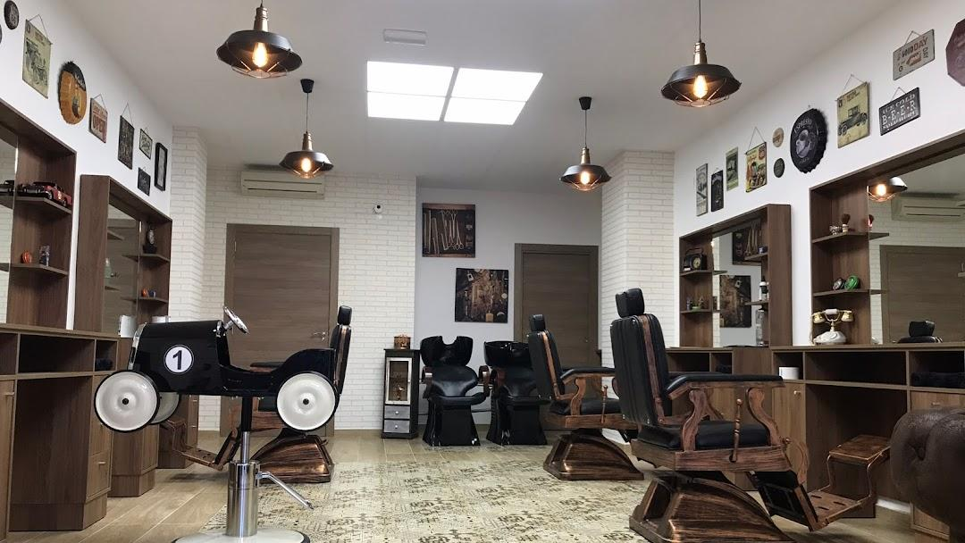

 | 1 | Asesoria
 | 2 | Corte de cabello
 | 3 | Corte de barba
 | 4 | Lavado de cabello
 | 5 | Tinturizado

Identifique 5 servicios que venda este negocio
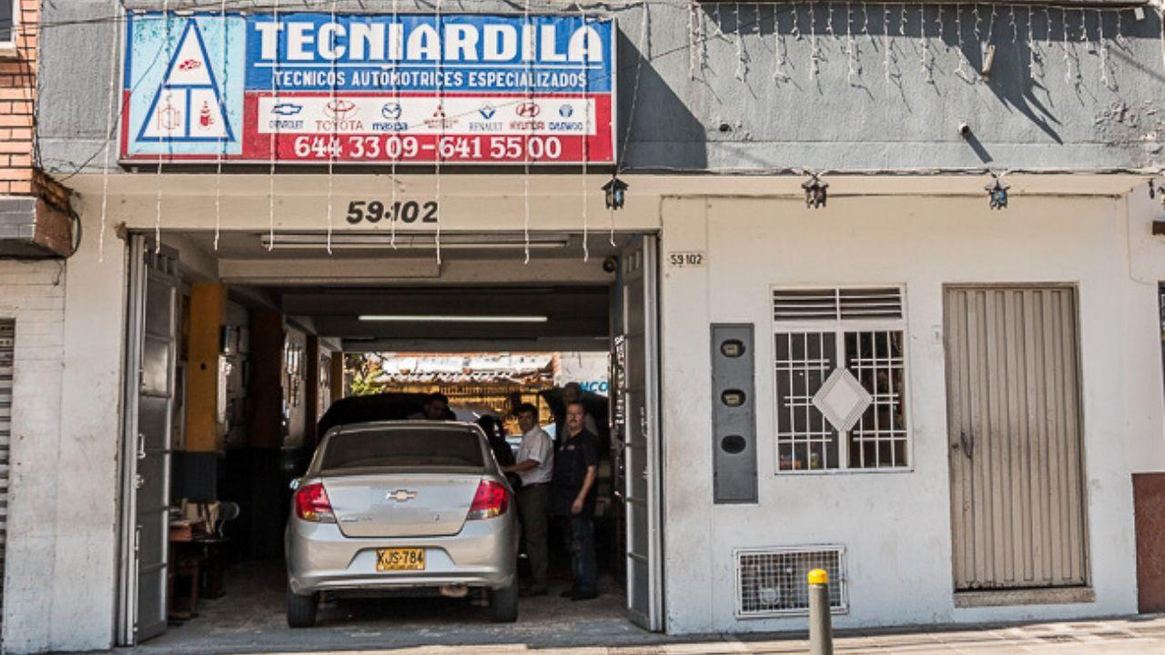

 | 1 | Mantenimiento
 | 2 | Cambios de componentes
 | 3 | Cambio de aceite
 | 4 | Venta de repuestos
 | 5 | Cambio de llantas

8. Analisis Idea

Luiger Dalieth Ledezma Asprilla -- T.I -- 1105469704 -- Fayber Estyben Díaz Tierradentro -- CC -- 1075795667 -- -- -- -- Analisis y desarollo de software -- 3413988 -- TARDE -- HERRAMIENTA PEDAGÓGICA "IDEACIÓN, CARACTERIZACION Y ANALISIS PESTEL DE UNA IDEA DE NEGOCIO" CREADA PARA FORMACION EN EMPRENDIMIENTO DESARROLLADA POR: INSTRUCTOR ALEJANDRO DIAZ VIGENCIA 2025 V1.1 (Shortv)
CARACTERIZACION IDEA DE NEGOCIO

Nombre Idea de Negocios (como lo conocerán sus clientes en el comercio): |  |  | CompuTech
Nombre Idea de Negocios que escogió: |  |  | Venta de componentes y repuestos de computadores

MODELO DE NEGOCIO | PRODUCTOS O SERVICIOS A OFRECER |  | VALOR AGREGADO (O INNOVACION) | PERSONAL TECNICO REQUERIDO (A quien hay que contratar en el emprendimiento, identifique cargos o funciones a cumplir por parte del personal talento humano) | PRINCIPALES COMPETIDORES DIRECTOS (¿Quiénes son las empresas que competirán en el mercado con su negocio?, nombre 3) | PROVEEDORES DE MATERIAS PRIMAS, INSUMOS o INVENTARIOS DE PRODUCTOS TERMINADOS PARA LA VENTA | ESTRATEGIAS DE COMUNICACIÓN Y PROMOCIÓN (Redes Sociales, marketing digital)
Tienda de electrónica: Venta de dispositivos electrónicos. | 1 | Nombre Producto o Servicio | Al haber una escases de RAM y un auomento excesivo haremos lo posible para vender la RAM a un precio menor comparado con la oferta que hay en el mercado. | Administrador(Dueño): Se encargara de que se empleen bien las funciones de los demas trabajadores y puede encargarse con la estrategia de comunicacion. Tecnicos de sistemas o de computo: Que se encarguen de vender y orientar a los clientes sobre lo que pueden comprar. Auxiliar de almacen: Se encargara de llevar el conteo de inventario debe llevar un control estricto de las existencias, organizar los repuestos por referencia y reponer lo que se agote rápidamente. | Los posibles competidores podrian ser los negocios que se situan en la zona de comuneros como: Alphanet, Iphone store, TuConsultorTI. | Los provedores que contariamos para la obtecion de repuestos serian: Kingston, Fury, ADATA, Samsung, MSI y Corsair | Usar redes sociales estrategicas utilizando tiktok,instagram y facebook para utiilizar los reels y generar videos de un impacto inmediato diciendo las promociones que tengamos. Usar de whatsapp como un medio de comunicacion directa. Usando plataformas de mercado digital como Facebook Marketplace y MercadoLibre para publicar repuestos para que hagan compra de ello.
 |  | Memoria RAM
 |  | Características Técnicas
 |  | El producto o servicio tiene las siguientes caracteristicas tecnicas: es un chip que ayuda a aumentar la velocidad del computador, el tamaño varia segun la version ya que vienen en 2 tipos que son DDR4 y DDR5.
 |  | Materia Prima e Insumos requeridos
 |  | El negocio consiste en ser proveedores las marcas proveedoras son: Samsung electronics, kingston, fury, y ADATA,
 |  | Descripción proceso de fabricación o de servicio:
 |  | El proceso de la fabricacion de la memoria RAM consiste mediante procesos avanzados de semiconductores en salas limpias.
 | 2 | Nombre Producto o Servicio | Hay un creciente aumento en los precios de los discos haremos que los precios de los discos mantengan un precio menor con la oferta en el mercado.
 |  | Disco SSD
 |  | Características Técnicas
 |  | El producto tiene como caracteristicas ser de una forma cuadrada, trabaja con chips integrados y tiene diferentes tamaños de almacenamiento,
 |  | Materia Prima e Insumos requeridos
 |  | Los provedores de estos discos SSD son: ADATA, samsung, y kingston.
 |  | Descripción proceso de fabricación o de servicio:
 |  | EL proceso de fabricación consiste en los siguientes pasos: consiste en la creación de obleas de silicio para los chips de memoria flash NAND.
 | 3 | Nombre Producto o Servicio | Hay un creciente aumento en los precios de los discos haremos que los precios de los discos mantengan un precio menor con la oferta en el mercado.
 |  | Disco M.2
 |  | Características Técnicas
 |  | El producto o servicio tiene las siguientes caracteristicas su forma es larga delgada o pequeña y delgada y tiene diferentes tamaños de almacenamiento.
 |  | Materia Prima e Insumos requeridos
 |  | Los proveedores de estos discos M.2 son: Samsung, Kingston, MSI Y ADATA
 |  | Descripción proceso de fabricación o de servicio:
 |  | EL proceso de fabricación consiste en los siguientes pasos: implica el diseño de la placa (PCB), el montaje automatizado mediante tecnología SMT (soldadura de componentes como controladoras y NAND flash).
 | 4 | Nombre Producto o Servicio | Con el proximo aumento de las memorias USB haremos lo posible por mantener el precio o dar ofertas con respecto a ellas.
 |  | Memorias USB:
 |  | Características Técnicas
 |  | El producto o servicio tiene las siguientes caracteristicas su forma es pequeña y delgadita y faciles de cargar y con diferentes tamaños de almacenamiento
 |  | Materia Prima e Insumos requeridos
 |  | Consta de 4 fases principales: diseño, montaje superficial (SMT), depanelización y pruebas exhaustivas de control de calidad.
 |  | Descripción proceso de fabricación o de servicio:
 |  | Los proveedores de memorias USB serian:Kingston, SanDisk, corsair, y ADATA.
 | 5 | Nombre Producto o Servicio | Con las tarjetas graficas haremos que las personas que los compren reciban un certificado para su garantia por cierto tiempo y trataremos de dar precios competitivos
 |  | Tarjeta grafica
 |  | Características Técnicas
 |  | El producto o servicio tiene las siguientes caracteristicas tecnicas su forma es regular, la tarjeta al enviar la información procesada al monitor, puede utilizar distintos tipos de salidas, por ejemplo: VGA, HDMI, DVI, DisplayPort o USB-C.
 |  | Materia Prima e Insumos requeridos
 |  | Contaremos con proveedores de marcas ASUS, MSI y Gigabyte.
 |  | Descripción proceso de fabricación o de servicio:
 |  | El proceso de fabricación de una tarjeta gráfica comienza a escala nanométrica en fundiciones de silicio y culmina en plantas de ensamblaje. Se divide en dos fases principales: la creación del chip (GPU y memorias) mediante fotolitografía y el ensamblaje automatizado de los componentes sobre una placa de circuito impreso (PCB)

